基本情報入力シート
別紙様式２
【凡例】（基本情報入力シート）
色付きのセルに必要事項を入力してください。
入力セル
計画書（介護職員等処遇改善加算） 基本情報入力シート |  |  |  |  |  |  | ↓隠し列
●はじめに本シート（基本情報入力シート）のセルに入力することで、申請対象となる事業所等に関する基本的な情報が、各シートに自動的に転記されます。
【重要】本計画書は、介護職員等処遇改善加算の申請様式です。
●自動転記の仕組みを活用するため、下記の作業フローに基づき、シートを完成させてください。 ●「提出先の自治体名」を記入すると、別紙2-2及び2-3までの「提出先」欄も、自動で更新されます。 提出先が正しく記入されていることを必ずご確認ください。
入力及び提出の流れ
基本情報
入力シート
別紙様式
２－２
（個票（４，５月））
別紙様式
２－３
（個票（６月以降））
別紙様式
２－１
（総括表）
提出
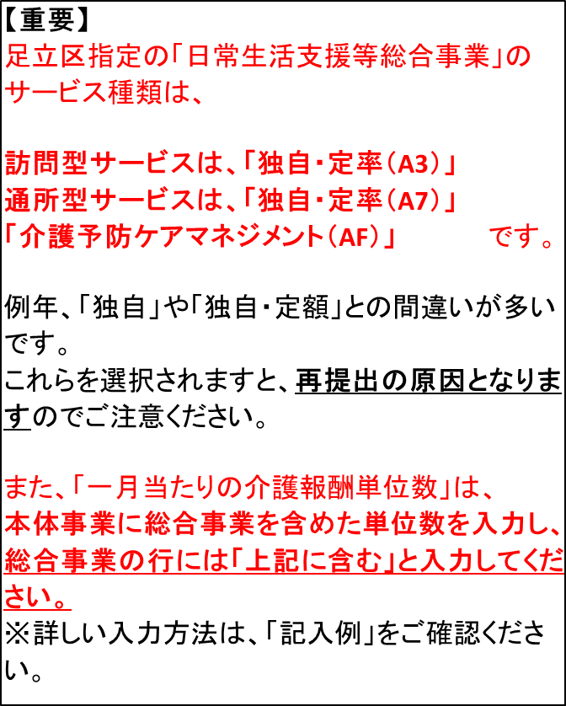

１ 提出先に関する情報
加算の届出に係る提出先（指定権者）を入力してください。
提出先 |  | 足立区

２ 基本情報
下表に必要事項を入力してください。記入内容が各様式に反映されます。
法人名 | フリガナ |  | ○○ケアサービス
 | 名称 |  | ○○ケアサービス
法人住所 | 〒 |  | 120 | - | 8510 |  | 〒結合
 |  |  | 東京都足立区中央本町一丁目１７番１号 |  |  |  | 120-8510
...
 |  |  |  |  |  | ○
...

別紙様式2-1 （総括表）
【記入上の注意】
・ 必須の記入箇所は のセルです。
空欄が残っているとエラーになります。
・ 先に「基本情報入力シート」及び「別紙様式２－２」「別紙様式２－３」を完成させてください。
これらのシートでの記入内容に応じて、入力が不要な欄が非表示になります。
・ 濃いオレンジ色のセルに「×」が表示された場合、記入内容が要件を満たしていないか、
未入力の欄がありますので修正してください。
グレー色のセルの「×」および空欄は、要件には影響しません。
・ 本処遇改善計画書に記載された金額は見込額であり、提出後の運営状況（利用者数等）、
人員配置状況（職員数等）その他の事由により変動があっても差し支えありません。
薄橙色
○
要件を満たす
要件を満たさない（または未入力あり）
要件には影響せず
×
×
...
 |  |  |  |  |  |  |  |  |  |  |  | TRUE
...
03-3880-×××× |  |  | E-mail |  |  |  | aaa@aaa.com
...
(a)
(b)
 | 97,085,500 |  |  | 円
 | 150,000,000 |  |  | 円 | ← | ○
...
 |  |  |  |  |  |  |  |  |  | ○
 |  | 29,809,087 |  |  |  |  | 円 | ← | ○ |  | ！②が①以上になっていません。
 |  | 50,000,000 |  |  |  |  | 円 | ←
...

別紙様式2-2（個票（４、５月））
【記入上の注意】
・ のセルは必ず入力してください。空欄がある場合は不備となります。
オレンジ色
 |  |  |  |  |  |  |  |  |  |  |  |  |  |  |  |  |  |  |  |  |  |  |  |  |  |  |  | 提出先 | 足立区
...
 |  |  |  |  |  |  |  |  |  |  |  |  |  |  |  |  |  |  |  |  |  |  |  | ⑤キャリアパス要件Ⅳについて（「令和８年度の算定予定」について）
 |  |  |  |  | 12,905,980 |  | 円 |  |  |  |  |  |  |  |  |  |  |  |  |  |  |  |  | 処遇改善加算Ⅰ・Ⅱの算定を届け出た事業所数 （短期入所・予防・総合事業での重複除く） |  |  |  |  | 1
 |  |  |  |  | 4,144,942 |  | 円 |  |  |  |  |  |  |  |  |  |  |  |  |  |  |  |  | 改善後の賃金が年額440万円以上となる者の数 |  |  |  |  | 0
 |  |  |  |  |  |  |  |  |  |  |  |  |  |  |  |  |  |  |  |  |  |  |  | 改善後の賃金要件を満たす職員は０人であって、令和８年度特例要件は満たす事業所数 |  |  |  |  | 1

 |  |  |  |  |  |  |  |  |  |  |  |  |  |  |  |  |  |  |  |  |  | ○ |  | ○ | ○ | ○ |  | ○ | ○
指定権者名 | 事業所の所在地 |  | 事業所名 | サービス名 | 一月あたり介護報酬総単位数（処遇改善加算を除く）[単位] (a) | １単位 あたりの 単価[円] (b) | 令和８年４・５月に 算定する処遇改善加算の区分 | 加 算 率 (c) | 算定対象月 (d) ※通常は令和８年４月・５月 |  |  |  |  |  |  |  |  |  |  |  | 処遇改善加算の 見込額[円] (a×b×c×d) | ①月額賃金要件 |  | ②・③キャリアパス要件Ⅰ・Ⅱ | ④キャリアパス要件Ⅲ | ⑤キャリアパス要件Ⅳ |  | ⑥キャリアパス要件Ⅴ | ⑦令和８年度 特例要件
 | 都道 府県 | 市区 町村 |  |  |  |  |  |  |  |  |  |  |  |  |  |  |  |  |  |  |  | 処遇改善加算Ⅳ相当の加算額の見込額の １／２ | 月額賃金要件Ⅰを満たす | 任用要件・賃金体系の整備等、研修の実施等 | 昇給の仕組みの 整備等 | 改善後の賃金要件（年額440万円以上）を満たす職員数を記載 | 改善後の 賃金要件を 満たす職員は ０人であって、 令和８年度 特例要件 は満たす／誓約する | 介護福祉士等の配置要件の状況が分かる加算の算定状況 | 生産性向上や協働化に係る取組を実施
東京都 | 東京都 | 足立区 | ○○ホームヘルプ | 訪問介護 | 1,750,000 | 11.40 | 処遇改善加算Ⅰ | 24.5% | 令和 | 8 | 年 | 4 | 月～令和 | 8 | 年 | 5 | 月 | （ | 2 | ヶ月） | 9,775,500 | 2,892,750 | ○ | ○ | ○ | 0 | 令和８年度特例要件を誓約 | 特定事業所加算Ⅰ | ケアプランデータ連携システムの利用を誓約
足立区 葛飾区 江戸川区 | 東京都 | 足立区 | ○○ホームヘルプ | 訪問型サービス（独自／定率） | 上記に含む | 11.40 | 処遇改善加算Ⅱ | 22.4% | 令和 | 8 | 年 | 4 | 月～令和 | 8 | 年 | 5 | 月 | （ | 2 | ヶ月） |  |  | ○ | ○ | ○ | 0 | その他（小規模等により適用除外）
足立区 | 東京都 | 足立区 | ○○デイサービス | 地域密着型通所介護 | 1,795,000 | 10.90 | 処遇改善加算Ⅲ | 8.0% | 令和 | 8 | 年 | 4 | 月～令和 | 8 | 年 | 5 | 月 | （ | 2 | ヶ月） | 3,130,480 | 1,252,192 | ○ | 令和８年度特例要件を誓約 | 令和８年度特例要件を誓約 |  |  |  | ケアプランデータ連携システムの利用を誓約
...

別紙様式2-3（個票（６月以降））
【記入上の注意】
・ のセルは必ず入力してください。空欄がある場合は不備となります。
オレンジ色
 |  |  |  |  |  |  |  |  |  |  |  |  |  |  |  |  |  |  |  |  |  |  |  |  |  |  |  | 提出先 | 足立区
...
 |  |  |  |  |  |  |  |  |  |  |  |  |  |  |  |  |  |  |  |  |  |  |  | ⑤キャリアパス要件Ⅳについて（「令和８年度の算定予定」について）
 |  |  |  | 全サービス | 従来から処遇改善加算の対象となっていたサービス |  | 令和８年６月から新たに処遇改善加算の対象となるサービス |  |  |  |  |  |  |  |  |  |  |  |  |  |  |  |  | 処遇改善加算Ⅰ・Ⅱの算定を届け出た事業所数 （短期入所・予防・総合事業での重複除く） |  |  |  |  | 2
 |  |  |  | 84,179,520 | 81,713,370 |  | 2,466,150 | 円 |  |  |  |  |  |  |  |  |  |  |  |  |  |  |  | 改善後の賃金が年額440万円以上となる者の数 |  |  |  |  | 1
 |  |  |  | 25,664,145 | 25,664,145 |  |  | 円 |  |  |  |  |  |  |  |  |  |  |  |  |  |  |  | 改善後の賃金要件を満たす職員は０人であって、令和８年度特例要件は満たす事業所数 |  |  |  |  | 1

 |  |  |  |  |  |  | ○ |  |  |  |  |  |  |  |  |  |  |  |  |  |  | ○ |  | ○ | ○ | ○ |  | ○ | ○
指定権者名 | 事業所の所在地 |  | 事業所名 | サービス名 | 一月あたり介護報酬総単位数（処遇改善加算を除く）[単位] (a) | １単位 あたりの 単価[円] (b) | 令和８年６月以降に 算定する処遇改善加算の区分 | 加 算 率 (c) | 算定対象月 (d) ※通常は令和８年６月から令和９年３月 |  |  |  |  |  |  |  |  |  |  |  | 処遇改善加算の 見込額[円] (a×b×c×d) | ①月額賃金要件 |  | ②・③キャリアパス要件Ⅰ・Ⅱ | ④キャリアパス要件Ⅲ | ⑤キャリアパス要件Ⅳ |  | ⑥キャリアパス要件Ⅴ | ⑦令和８年度 特例要件
 | 都道 府県 | 市区 町村 |  |  |  |  |  |  |  |  |  |  |  |  |  |  |  |  |  |  |  | 処遇改善加算Ⅳ相当の加算額の見込額の １／２ | 月額賃金要件Ⅰを満たす | 任用要件・賃金体系の整備等、研修の実施等 | 昇給の仕組みの 整備等 | 改善後の賃金要件（年額440万円以上）を満たす職員数を記載 | 改善後の 賃金要件を 満たす職員は ０人であって、 令和８年度 特例要件 は満たす／誓約する | 介護福祉士等の配置要件の状況が分かる加算の算定状況 | 生産性向上や協働化に係る取組を実施
東京都 | 東京都 | 足立区 | ○○ホームヘルプ | 訪問介護 | 1,750,000 | 11.40 | 処遇改善加算Ⅰロ | 28.7% | 令和 | 8 | 年 | 6 | 月～令和 | 9 | 年 | 3 | 月 | （ | 10 | ヶ月） | 57,256,500 | 16,957,500 | ○ | ○ | ○ | 1 |  | 特定事業所加算Ⅰ | ケアプランデータ連携システムの利用を誓約
足立区 葛飾区 江戸川区 | 東京都 | 足立区 | ○○ホームヘルプ | 訪問型サービス（独自／定率） | 上記に含む | 11.40 | 処遇改善加算Ⅰイ | 27.0% | 令和 | 8 | 年 | 6 | 月～令和 | 9 | 年 | 3 | 月 | （ | 10 | ヶ月） |  |  | ○ | ○ | ○ | 0 | 令和８年度特例要件を満たす | サービス提供体制強化加算Ⅱ | ケアプランデータ連携システムの利用を誓約
...

参考（キャリアパス要件概要及びキャリアパス・賃金既定例）
【記入上の注意】
・ 本様式は、介護サービス事業所等が、処遇改善加算Ⅳに準ずる要件を満たすために作成すべき「書面」のひな形として、お示しするものです。
・ 各欄に記載の内容は「例」であるため、事業所ごとの実態に応じて修正の上、職員への周知を行うようにしてください。
・ 就業規則の作成義務がある事業所（常時雇用従業者が10名以上）においては、本様式とは別に、就業規則の適切な整備を行ってください。
・ また、本様式を用いずに、独自に書面を整備いただいても差し支えありません。
...
給与 （非常勤・時給）
...

